No 4
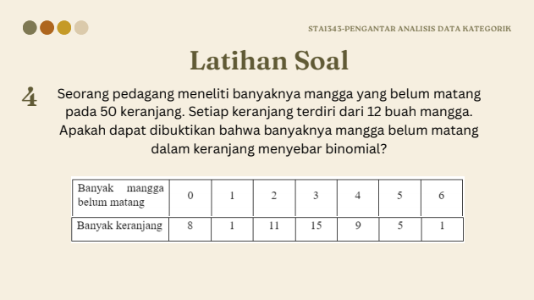
1. Hipotesis
H0 : Banyak mangga yang belum matang dalam keranjang menyebar binomial
H1 : Banyak mangga yang belum matang dalam keranjang tidak menyebar binomial

2. Statistik Uji

hat{p} adalah penduga populasi
Banyak mangga belum matang | Banyak Keranjang | n (Per Keranjang) | 12 | r | O_i | Oi * r | P(r|n=12, p = 0.1142) | E_i | (Oi-Ei)^2 / Ei | r | O_i | Oi * r | P(r|n=12, p = 0.1142) | E_i | (Oi-Ei)^2 / Ei
0 | 8 | n (Total) | 50 | 0 | 8 | 0 | 0.046948360431 | 2.3474180215 | 13.611415918 | 0 | 8 | 0 | 0.046948360431 | 2.3474180215 | 13.611415918
1 | 1 | r | 6 | 1 | 1 | 1 | 0.16356202989 | 8.1781014943 | 6.3003792627 | 1 | 1 | 1 | 0.16356202989 | 8.1781014943 | 6.3003792627
2 | 11 | alpha | 0.05 | 2 | 11 | 22 | 0.26117162837 | 13.058581418 | 0.32451897495 | 2 | 11 | 22 | 0.26117162837 | 13.058581418 | 0.32451897495
3 | 15 | hat{p} | 0.225 | 3 | 15 | 45 | 0.25274673713 | 12.637336857 | 0.44172100443 | 3 | 15 | 45 | 0.25274673713 | 12.637336857 | 0.44172100443
4 | 9 | k | 1 | 4 | 9 | 36 | 0.16510069119 | 8.2550345595 | 0.067228489905 | 4 | 9 | 36 | 0.16510069119 | 8.2550345595 | 0.067228489905
5 | 5 |  |  | 5 | 5 | 25 | 0.076691933972 | 3.8345966986 | 0.35418714448 | 5 atau 6 | 6 | 31 | 0.10266823419 | 5.1334117094 | 0.14629164927
6 | 1 | X^2 | 20.891555299 | 6 | 1 | 6 | 0.025976300216 | 1.2988150108 | 0.068747596806
Karena E_5 < 5. Maka gabung dengan E_6
 |  | X^2(r-k-1) | 9.4877290368

 |  | Keputusan
 |  | X^2 > X^2(r-1)
 |  | Tolak H0
Artinya cukup bukti untuk menyatakan bahwa banyak mangga yang belum
matang dalam keranjang tidak menyebar binomial.

No 5
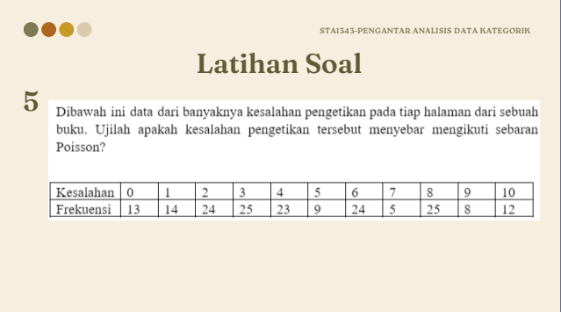
1. Hipotesis
H0 : Banyak kesalahan pengetikan per halaman menyebar poisson.
H1 : Banyak kesalahan pengetikan per halaman tidak menyebar poisson.

2. Statistik Uji

Kesalahan | Frekuensi | n (Total) | 182 | r | O_i | Oi * r | P(r, lambda = 2.9) | E_i | (Oi-Ei)^2 / Ei | r | O_i | Oi * r | P(r, lambda = 2.9) | E_i | (Oi-Ei)^2 / Ei
0 | 13 | r | 10 | 0 | 13 | 0 | 0.0096 | 1.7527 | 72.1761 | 0 | 13 | 0 | 0.0096 | 1.7527 | 72.1761
1 | 14 | alpha | 0.05 | 1 | 14 | 14 | 0.0447 | 8.1375 | 4.2236 | 1 | 14 | 14 | 0.0447 | 8.1375 | 4.2236
2 | 24 | lambda | 4.6428571429 | 2 | 24 | 48 | 0.1038 | 18.8906 | 1.3820 | 2 | 24 | 48 | 0.1038 | 18.8906 | 1.3820
3 | 25 | k | 1 | 3 | 25 | 75 | 0.1606 | 29.2354 | 0.6136 | 3 | 25 | 75 | 0.1606 | 29.2354 | 0.6136
4 | 23 |  |  | 4 | 23 | 92 | 0.1865 | 33.9339 | 3.5230 | 4 | 23 | 92 | 0.1865 | 33.9339 | 3.5230
5 | 9 | X^2 | 155.2083 | 5 | 9 | 45 | 0.1731 | 31.5101 | 16.0807 | 5 | 9 | 45 | 0.1731 | 31.5101 | 16.0807
6 | 24 |  |  | 6 | 24 | 144 | 0.1340 | 24.3828 | 0.0060 | 6 | 24 | 144 | 0.1340 | 24.3828 | 0.0060
7 | 5 | X^2(r-k-1) | 15.507313056 | 7 | 5 | 35 | 0.0889 | 16.1723 | 7.7181 | 7 | 5 | 35 | 0.0889 | 16.1723 | 7.7181
8 | 25 |  |  | 8 | 25 | 200 | 0.0516 | 9.3857 | 25.9764 | 8 | 25 | 200 | 0.0516 | 9.3857 | 25.9764
9 | 8 | Keputusan |  | 9 | 8 | 72 | 0.0266 | 4.8418 | 2.0600 | 9 atau 10 | 20 | 192 | 0.038955021087 | 7.0898138378 | 23.5088
10 | 12 | X^2 > X^2(r-1) |  | 10 | 12 | 120 | 0.0124 | 2.2480 | 42.3052
Karena E_9 < 5. Maka gabung dengan E_10
 |  | Tolak H0

Artinya cukup bukti untuk menyatakan bahwa banyak kesalahan pengetikan tidak mengikuti sebaran Poisson.

No 6
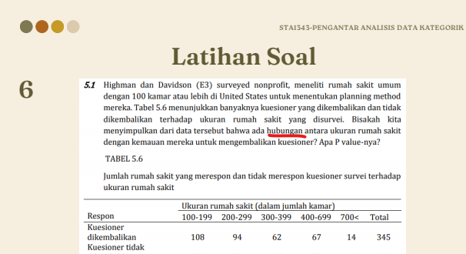
1. Hipotesis
H0 : Respon Pengembalian kuisioner dengan Ukuran rumah sakit saling bebas.
H1 : Respon Pengembalian kuisioner dengan Ukuran rumah sakit tidak saling bebas.

Respon |  | Ukuran Rumah Sakit (dalam jumlah kamar)
 |  | 100-199 | 200-299 | 300-399 | 400-699 | 700< | Total
Dikembalikan | Oi | 108 | 94 | 62 | 67 | 14 | 345
 | Ei | 152.33766234 | 84.440559441 | 59.97002997 | 41.358641359 | 6.8931068931
Tidak Dikembalikan | Oi | 334 | 151 | 112 | 53 | 6 | 656
 | Ei | 289.66233766 | 160.55944056 | 114.02997003 | 78.641358641 | 13.106893107
Total |  | 442 | 245 | 174 | 120 | 20 | 1001

Dikembalikan | (Oi-Ei)^2/Ei | 12.904414256 | 1.0822157553 | 0.068713961368 | 15.897023001 | 7.3273097917
Tidak Dikembalikan | (Oi-Ei)^2/Ei | 6.7866203022 | 0.56915310299 | 0.036137677853 | 8.3604770357 | 3.8535394484

alpha | 0.05
r | 5

X^2 | 56.885604332

X^2(r-1) | 9.4877290368

Keputusan
X^2 > X^2(r-1)
Tolak H0
Artinya cukup bukti untuk menyatakan ukuran rumah sakit dan respon pengembalian kuisioner tidak saling bebas.

No 7
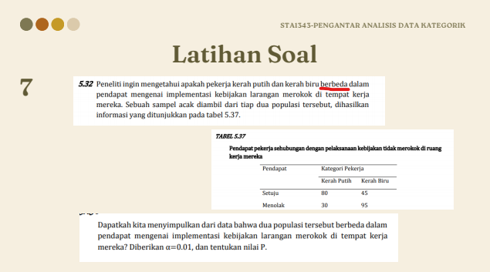
1. Hipotesis
H0 : Proporsi individu pada setiap pendapat adalah sama berdasarkan kategori pekerja.
H1 : Proporsi individu pada setiap pendapat adalah tidak sama berdasarkan kategori pekerja.

Pendapat |  | Kategori Pekerja
 |  | Kerah Putih | Kerah Biru | Total
Setuju | Oi | 80 | 45 | 125
 | Ei | 55 | 70
Menolak | Oi | 30 | 95 | 125
 | Ei | 55 | 70
Total |  | 110 | 140 | 250

Setuju | (Oi-Ei)^2/Ei | 11.363636364 | 8.9285714286
Menolak | (Oi-Ei)^2/Ei | 11.363636364 | 8.9285714286

alpha | 0.01
r | 2

X^2 | 40.584415584

X^2(r-1) | 6.634896601

Keputusan
X^2 > X^2(r-1)
Tolak H0
Artinya cukup bukti untuk menyatakan bahwa proporsi individu pada setiap
pendapat adalah tidak sama berdasarkan kategori pekerja.

